Sheet1
固定 圆柱销
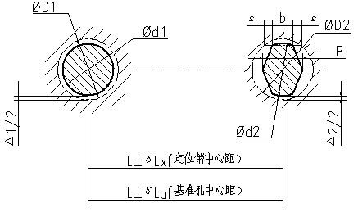
序号 | 计算项目 |  |  |  |  | 计算公式或推荐数值（mm)
1 | 确定两定位销（或平面至定位销）中心距尺寸Lx及公差δLx |  |  |  |  | Lx=Lgx δLx=（1/5 - 1/3）δLg Lg-工件中心距 δLg-工件中心距公差
 | Lgx | 800 |  | Lx | 800 | δLg | 2 |  | δLx | 0.4 |  | ～ |  | 0.66 |  | δLx | 0.5
2 | 确定固定位圆柱销直径d1及公差δd1 |  |  |  |  | d1=D1 D1-基准孔最小直径 δd1按g6或f7选取
 | D1（min） |  | 21.5 |  | d1 | 21.5 |  | 公差 |  | g6或f7
3 | 削边宽度b和B |  |  |  |  | D2 | 3～6 | ＞6～8 |  | ＞8～20 |  | ＞20～32 |  |  | ＞32～40 |  | ＞40～50
 |  |  |  |  |  | b | 2 | 3 |  | 4 |  | 5 |  |  | 6 |  | 8
 |  |  |  |  |  | B | -0.5 | D2-1 |  | D2-2 |  | D2-3或D2-4 |  |  | D2-5
4 | 销边销与基准孔的 最小配合间隙△2 |  |  |  |  |  |  |  | 2*b(δLx+δLg-△1/2)
 |  |  |  |  |  |  | △2 | ＝
 |  |  |  |  |  |  |  |  | D2
 |  |  |  |  |  |  | D2-基准孔最小直径
 |  |  |  |  |  |  | △1-圆柱销与基准孔配合的间隙
 | △1 | 0.5 |  | b | 5 | D2(min) |  | 21.5 |  |  | △2 | ＝ | 1.05
5 | 削边销直径d2 |  |  |  |  | d2=D2(min)-△2 d2公差按照h6取
 |  |  |  |  |  | d2 | ＝ | 20.45 |  |  |  | d2公差按照h6取
按照要求计算

绿色 |  |  |  |  |  |  | 填入数值
粉色 |  |  |  |  |  |  | 计算结果
蓝色 |  |  |  |  |  |  | 选定值

